使い方
【 保険リスト（生保） 使用方法 】

① まず、お手元に保険証券や保険設計書等を用意します。
 | ここでは、代表取締役、取締役①、取締役②、取締役③、取締役④の計5人分で、代表取締役が5件、取締役が4件入力できるようになっております。
 | （それ以上入力したい場合は、各自コピー等行ないご対応ください。）

② 「代表1」、「代表2」･･･、「取締役④4」シートに、それぞれ情報を入れていきます。（保険証券1枚が1シートの構成です。）
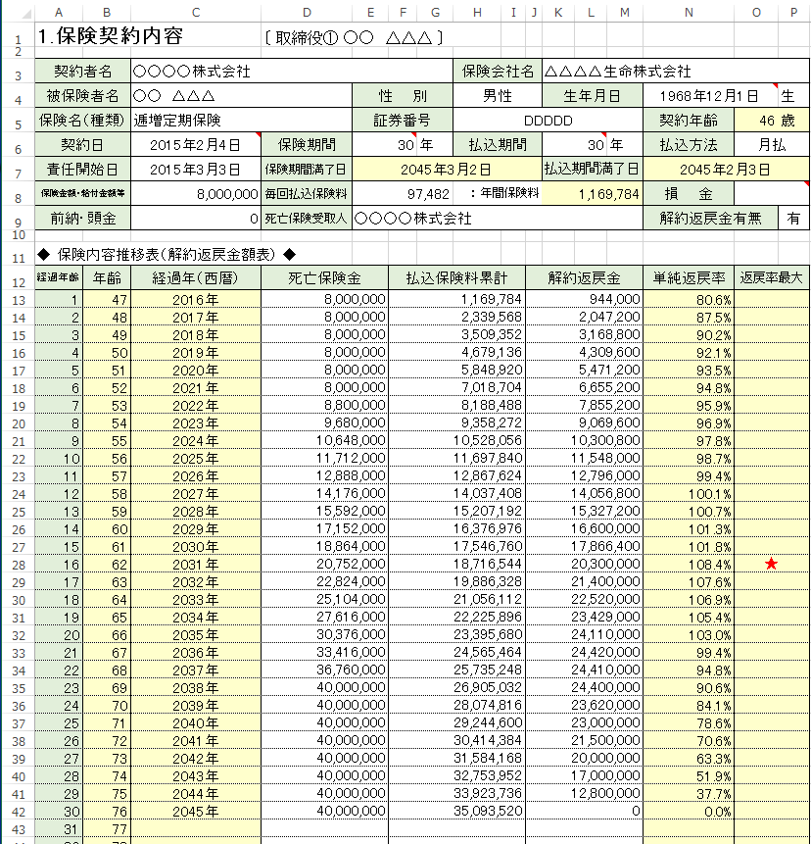

 | ※ あらかじめ計算式の入っているセル（背景色が薄黄色のセル 及び、各シートの1行目）は、削除しないよう気を付けて下さい。
 | ※ コメントが付いている項目のセルがいくつかありますので、そちらもご覧ください。（右上が赤くなっているセルの付近にカーソルを移動すると表示されます。）

③ 次に、「加入者リスト」シートの必要保障額（セルQ2,Q19,Q34,Q49,Q64）と、解釈返戻金を比較したい5年間のうちの1年目の年（セルT5）を入力します。
 | また、〔〕内の名称（セルA2,A19,A34,A49,A64）も実際の氏名に変更してください。
 | ※ ここでは、入力し欲しいセルは、紫色で下線または囲っております。

 | すると、加入者ごとの保険料の合計や、実際の必要保障額との差額が表示されます。

